상품제안서
매직 컴포트 플리스 자켓 양털 안감 후리스 460W | 상품코드: F25321

 |  |  |  |  |  |  | 02-412-0044 | www.easy1.co.kr
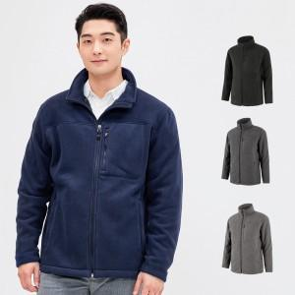

【상세/제작정보】

【인쇄/포장옵션】 | 풀칼라 / 포장불가능

【공급단가】 | 수량 | 50~ | 100~ | 500~ | 1,000~ | 2,000~
*VAT별도 | 단가 | 34,020원 | 32,760원 | 31,500원 | 30,240원 | 29,480원

【상품 URL】 | https://dev.easy1.co.kr:443/src/goods_detail.php?gdno=25321

